信用交易
融资融券市场交易数据统计(2023-07-20)

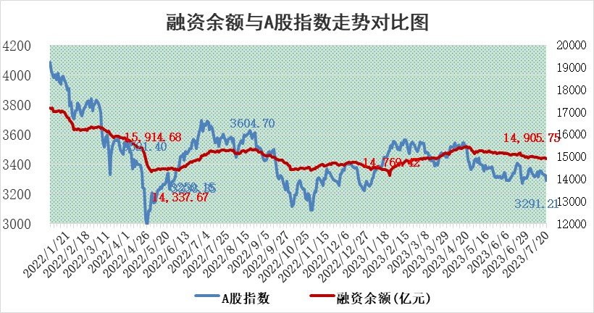
标的证券 | 融资融券余额（亿元） | 融资余额（亿元） | 融券余额（亿元） | 融资买入额（亿元） | 融资融券规模变化（亿元） | 融资余额增幅(‰) | 融券余额增幅(%)
统计数据 | 15,821.02 | 14,905.75 | 913.09 | 505.50 | -67.79 | -3.40 | -1.83

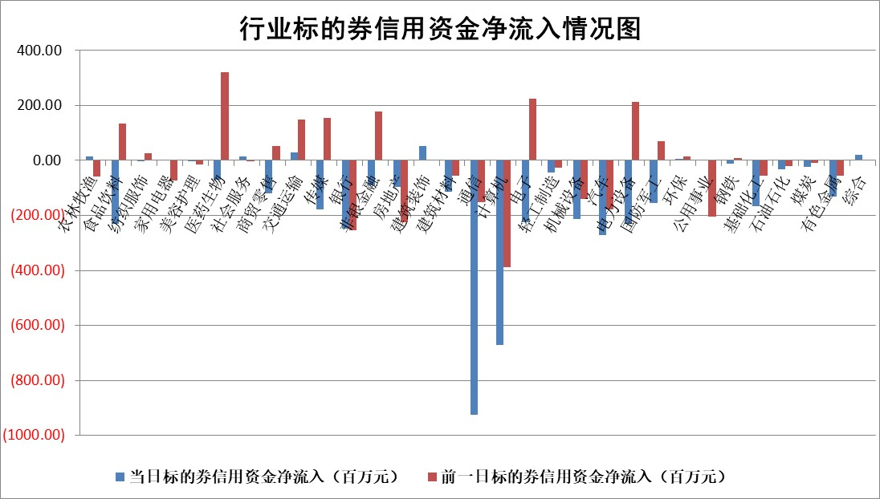

 |  |  |  |  |  |  |  | 2

标的基金代码 | 标的基金简称 | 融资余额/市值(%) | 融资余额增幅(%) | 融资买入额/成交金额(%) | （融资余额净增额-融券余额净增额）/市值(‱) | 融券余额降幅(%) | ABS[（融资余额净增额-融券余额净增额）/市值净增额-1](%)
159902 | 华夏中小板ETF | 0.00 | 0.00 | 0.00 | 0.00 | 0.00 | 100.00
159915 | 易方达创业板ETF | 2.21 | -14.98 | 21510.60 | -38.74 | 3.98 | 62.97
159919 | 嘉实沪深300ETF | 4.53 | 1.30 | 3.64 | 5.71 | -2.66 | 107.53
159920 | 华夏恒生ETF | 69.97 | -0.03 | 2.20 | -2.04 | 0.62 | 96.75
159922 | 嘉实中证500ETF | 0.68 | -23.10 | 852.19 | -32.70 | -2.86 | 68.56
159925 | 南方沪深300ETF | 0.04 | 0.16 | 0.00 | 0.01 | 0.00 | 100.01
159928 | 消费ETF | 0.92 | 9.41 | 11.36 | 7.57 | -3.01 | 100.00
159934 | 易方达黄金ETF | 347.71 | -0.07 | 5.95 | -25.92 | 0.00 | 63.68
159939 | 全指信息技术ETF | 0.61 | 12.46 | 78.70 | 7.11 | 2.82 | 102.75
159940 | 全指金融地产ETF | 0.11 | -5.51 | 0.01 | -0.64 | 0.00 | 94.14
159995 | 半导体芯片ETF | 2.39 | 4.82 | 39.48 | 11.34 | 1.78 | 106.92
159997 | 天弘中证电子ETF | 1.61 | 9.63 | 5.55 | 14.48 | 2.40 | 105.88
159998 | 天弘中证计算机主题ETF | 1.37 | -3.73 | 0.23 | -5.92 | -0.87 | 98.09
510050 | 华夏上证50ETF | 9.66 | -1.58 | 175.11 | -14.11 | 10.70 | 444.33
510180 | 华安上证180ETF | 0.49 | -0.06 | 1.48 | -0.04 | -2.00 | 99.93
510880 | 华泰柏瑞红利ETF | 0.32 | 0.21 | 1.28 | 0.01 | -2.10 | 100.04
510900 | 易方达恒生H股ETF | 95.66 | 0.04 | 6.40 | 3.97 | 0.00 | 106.34
511010 | 5年期国债ETF | 12.39 | -0.14 | 0.05 | -1.68 | 0.00 | 640.72
511380 | 可转债及可交换债券ETF | 7.29 | -0.99 | 3.02 | -7.25 | 0.00 | 56.63
512000 | 全指证券ETF | 6.40 | 0.77 | 30.58 | 4.41 | -1.35 | 104.72
512010 | 沪深300医药卫生ETF | 4.43 | 0.53 | 72.91 | 1.92 | -3.06 | 103.88
512070 | 沪深300非银ETF | 1.75 | 1.34 | 203.49 | 2.39 | 0.85 | 103.50
512400 | 南方中证申万有色金属ETF | 1.29 | -12.16 | 0.43 | -19.87 | -14.71 | 142.14
512580 | 广发中证环保产业ETF | 1.00 | 1.12 | 0.27 | 1.12 | 0.25 | 107.44
512660 | 国泰中证军工ETF | 2.52 | 2.44 | 17.52 | 6.56 | 1.49 | 105.12
512800 | 华宝中证银行ETF | 14.24 | -0.27 | 1.42 | -5.44 | -8.05 | 76.82
512980 | 广发中证传媒ETF | 0.76 | 0.47 | 111.09 | 0.69 | 2.33 | 100.29
515030 | 华夏中证新能源汽车ETF | 2.36 | 2.60 | 24.90 | 7.67 | 3.37 | 617.58
515050 | 华夏中证5G通信主题ETF | 1.03 | 2.78 | 6.74 | 3.10 | 1.95 | 100.77
515070 | 华夏中证人工智能ETF | 2.19 | 6.78 | 12.42 | 13.87 | 0.00 | 105.84
标的股票比较指标 |  | 融资余额/流通A股市值(%) | 融资余额增幅(%) | 融资买入额/成交金额(%) | （融资余额净增额-融券余额净增额）/流通A股市值(‱) | 融券余额降幅(%) | ABS[（融资余额净增额-融券余额净增额）/流通A股市值净增额-1](%)
前十名标的个股 |  | 仁东控股 | 保力新 | 辽港股份 | 毕得医药 | 顺灏股份 | 赢合科技
 |  | 莱茵生物 | 毕得医药 | 民生银行 | 中捷精工 | 唯赛勃 | 振芯科技
 |  | 大立科技 | 皖通高速 | 三达膜 | 德迈仕 | 华东重机 | 润阳科技
 |  | 数码视讯 | 三棵树 | 首药控股 | 迦南智能 | 秦港股份 | 天岳先进
 |  | 海兰信 | 天力锂能 | 华达科技 | 唯科科技 | 晋亿实业 | 福达合金
 |  | 全柴动力 | 迦南智能 | 龙元建设 | 省广集团 | 山西路桥 | 济民医疗
 |  | 万得凯 | 唯科科技 | 东阳光 | 泰祥股份 | 天房发展 | 海力风电
 |  | 晨鸣纸业 | 卓然股份 | 上海雅仕 | 南大环境 | 会通股份 | 山西汾酒
 |  | 首药控股 | 岱美股份 | 浙江东方 | 商络电子 | 实朴检测 | 美好医疗
 |  | 先惠技术 | 天虹股份 | 金博股份 | 深水规院 | 中捷精工 | 苏文电能
后十名标的个股 |  | 天沃科技 | 创益通 | 天沃科技 | 汉仪股份 | 华天酒店 | 福建水泥
 |  | 金圆股份 | 天孚通信 | 金圆股份 | 创益通 | 岳阳兴长 | 联动科技
 |  | 哈工智能 | 迪威尔 | 哈工智能 | 快可电子 | 迪马股份 | 金石资源
 |  | 正邦科技 | 福昕软件 | 正邦科技 | 凯格精机 | 雅博股份 | 通用电梯
 |  | 美好置业 | 快可电子 | 美好置业 | 菲菱科思 | 科顺股份 | 天力锂能
 |  | 宋都股份 | 汉仪股份 | 宋都股份 | 金新农 | 星云股份 | 快可电子
 |  | 中天金融 | 松原股份 | 中天金融 | 新特电气 | 合肥百货 | 振华科技 | ;
 |  | 华铁股份 | 龙芯中科 | 华铁股份 | 高澜股份 | 益客食品 | 华盛锂电
 |  | 阳光城 | 三维天地 | 阳光城 | 南凌科技 | 中原高速 | 金龙汽车
 |  | 紫鑫药业 | 伯特利 | 紫鑫药业 | 凯淳股份 | 美吉姆 | 海南椰岛
说明：1.以上普通交易数据和信用交易数据皆以交易日收盘后数据为基准；2.上述标的证券总数据只计算标的证券市场总数据，不包括从标的证券中调出去标的证券数据，所以与交易所公布的总值略有不同； 3.上述行业采用申万一级行业分类；4.以上标的基金和标的个股中比较的6个指标值中：前5个（从左至右）为正向指标，值越大排名越靠前；第6个为逆向指标，值越小，排名越靠前；5.第6个指标中ABS[]表示求绝对值，其主要用于考量信用资金相对净流入对股价相对净变化的贡献程度；6.数据来源：wind，交易所。

 | 证券代码 | 新增融资余额 | 融资买入额 | 融资买入增幅前10
远大智能 | 002689 | 28175353 | 42268582 | 199%
亚太股份 | 002284 | 21555247 | 34242865 | 82%
赛诺医疗 | 688108 | 72122899 | 101076547 | 78%
湖南发展 | 000722 | 66023557 | 137112987 | 75%
柘中股份 | 002346 | 14584119 | 36845980 | 58%
国城矿业 | 000688 | 24683149 | 48240585 | 54%
兆新股份 | 002256 | 1985058 | 4066269 | 52%
凯美特气 | 002549 | 33806472 | 61340055 | 52%
华昌达 | 300278 | 13474542 | 19303225 | 48%
新华联 | 000620 | 27311937 | 39201759 | 43%

 | 证券代码 | 新增融资余额 | 融资买入额 | 融资买入增幅前10
兔宝宝 | 002043 | 73310337 | 89923983 | 334%
捷昌驱动 | 603583 | 26026415 | 31686727 | 262%
湘财股份 | 600095 | 94196837 | 132280449 | 252%
中谷物流 | 603565 | 49103883 | 60098371 | 234%
中青宝 | 300052 | 24215352 | 31377809 | 98%
顾家家居 | 603816 | 138518545 | 188424210 | 78%
喜临门 | 603008 | 31503289 | 48351944 | 77%
财信发展 | 000838 | 10831830 | 17666790 | 74%
苏州银行 | 002966 | 10578096 | 19143736 | 72%
金诚信 | 603979 | 23858538 | 36098133 | 60%

